オセロGUI
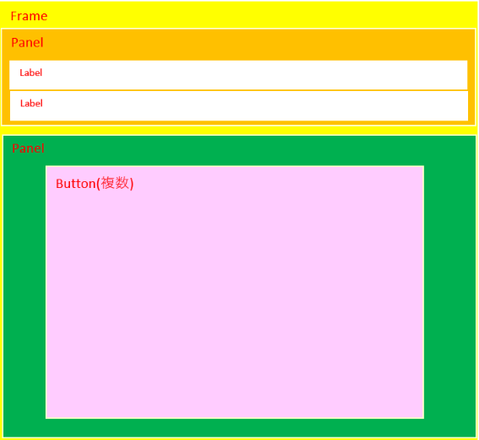
画面イメージ |  |  |  |  |  |  |  | 画面イメージの部品構成
 |  | Othello |  |  |  | ×
 | 黒=あなた、白=対戦者
 | 黒の番です

 |  |  | ○ | ●
 |  |  | ● | ○

 | 上記の画面イメージを表示するために主に利用したクラスと関数を下記に示す。

 |  | 部品(クラス) |  |  | 関数 |  | 機能 |  | 備考
 |  | Frame |  |  | setVisible |  | フレームの表示設定 |  | false：非表示、true：表示
 |  |  |  |  | setLayout |  | フレームのレイアウト設定 |  | 部品追加前に指定しないと部品が表示されない
 |  |  |  |  | setTitle |  | フレームのタイトル設定
 |  |  |  |  | setSize |  | フレームのサイズ設定
 |  |  |  |  | setResizable |  | フレームサイズ可変有無 |  | false：固定、true：可変
 |  |  |  |  | add |  | フレーム上への部品追加 |  | 第二引数に配置位置などの指定が可能
 |  |  |  |  | addWindowListener |  | フレームのリスナー追加 |  | クローズボタン処理などの定義に利用
 |  | Panel |  |  | setVisible |  | パネルの表示設定 |  | false：非表示、true：表示
 |  |  |  |  | setLayout |  | パネルのレイアウト設定 |  | 部品追加前に指定しないと部品が表示されない
 |  |  |  |  | setBackground |  | パネルの背景色設定 |  | Colorなどの定義値で色の指定可能
 |  |  |  |  | add |  | パネル上への部品追加 |  | 第二引数に配置位置などの指定が可能
 |  | Button |  |  | setVisible |  | ボタンの表示設定 |  | false：非表示、true：表示
 |  |  |  |  | setBackground |  | ボタンの背景色設定 |  | Colorなどの定義値で色の指定可能
 |  |  |  |  | setLabel |  | ボタン上の表示文字設定
 |  |  |  |  | addActionListener |  | ボタンのリスナー追加 |  | ボタン押下処理などの定義に利用
 |  |  |  |  | setEnabled |  | マスク制御 |  | false：非マスク、true：マスク
 |  | Label |  |  | setVisible |  | ラベルの表示設定 |  | false：非表示、true：表示
 |  |  |  |  | setText |  | 表示文字設定

 | 利用したレイアウトについて、下記に示す。

 |  | クラス |  |  | 関数 |  | パラメータ |  | 機能 | 備考
 |  | BorderLayout |  |  | - |  | - |  | 上下左右および中央への部品配置可能
 |  | GridBagLayout |  |  | - |  | - |  | 縦横サイズが均等なグリッド矩形に部品配置可能
 |  |  |  |  | setConstraints |  | - |  | 部品追加時の配置条件の設定
 |  | GridBagConstraints |  |  | - |  | - |  | 部品追加時の配置条件
 |  |  |  |  | - |  | weightx |  | 余白（水平）
 |  |  |  |  | - |  | weighty |  | 余白（垂直）
 |  |  |  |  | - |  | gridwidth |  | グリッド枠の数(横) | REMAINDERを指定すると改行される

 | 参考サイト
 |  | https://software.fujitsu.com/jp/manual/manualfiles/M090096/B1WW9861/04Z200/index.html

 | 参考サイトのレイアウトに関する内容については下記を参照。
 |  | レイアウト参照サイト

レイアウト参照サイト
